关系图
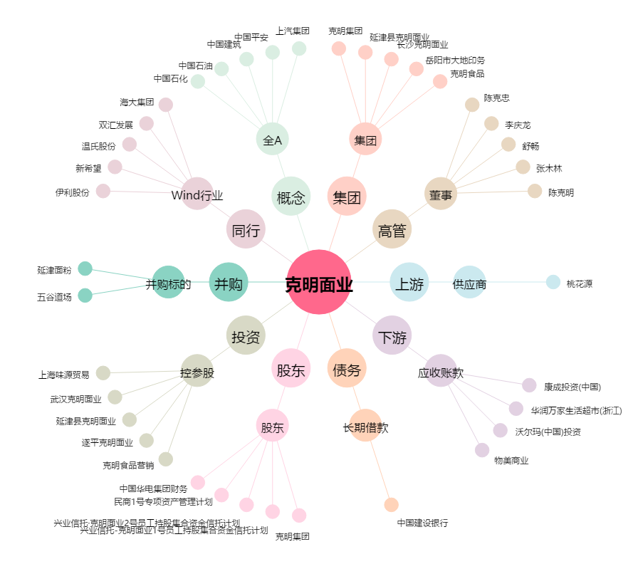
克明面业[002661.SZ] - 关系概览图

